Interjet excercise
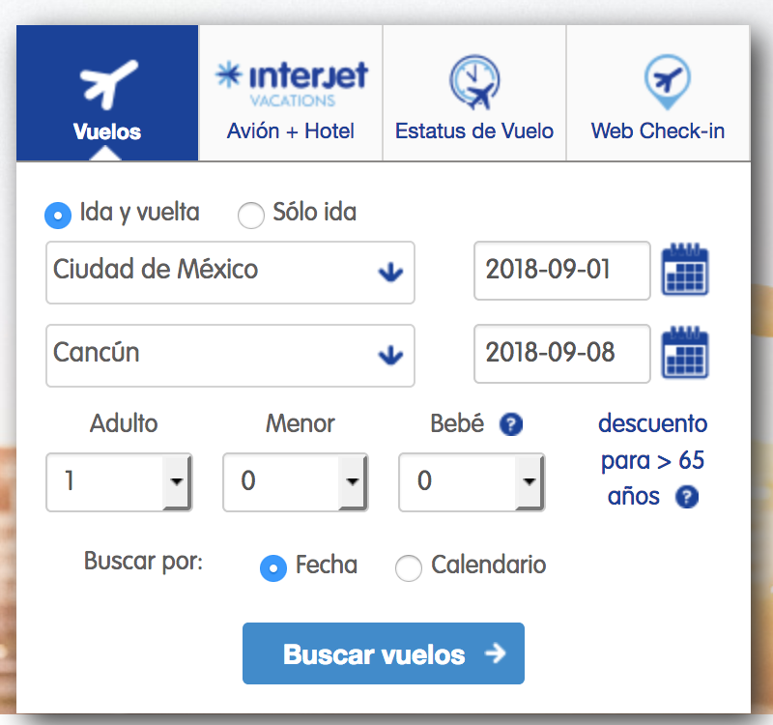

5:45 hrs | 5:15 hrs
(Ciudad de México) | (Cancún)
7:50 hrs | 7:50 hrs
(Cancún) | (Ciudad de México)
Vuelo: 2312Airbus 321 | Vuelo: 2303Airbus 321
Directo | Directo
$1,299 | $639
-40% | -70%
$1,749 | $1,082
-40% | -70%
$4,168 | $3,813
-30% | -30%
7:25 hrs | 8:40 hrs
(Ciudad de México) | (Cancún)
9:30 hrs | 11:15 hrs
(Cancún) | (Ciudad de México)
Vuelo: 2308Airbus 320 | Vuelo: 2317Airbus 321
Directo | Directo
$1,498 | $999
-20% | -40%
$1,949 | $1,539
-20% | -40%
$4,168 | $3,813
-30% | -30%
7:45 hrs | 10:45 hrs
(Ciudad de México) | (Cancún)
9:50 hrs | 13:15 hrs
(Cancún) | (Ciudad de México)
Vuelo: 2314Airbus 321 | Vuelo: 2315Airbus 321
Directo | Directo
Sin asientos disponibles | Sin asientos disponibles
Sin asientos disponibles | Sin asientos disponibles
Sin asientos disponibles | Sin asientos disponibles
9:00 hrs | 12:00 hrs
(Ciudad de México) | (Cancún)
11:10 hrs | 14:30 hrs
(Cancún) | (Ciudad de México)
Vuelo: 2302Airbus 321 | Vuelo: 3301Airbus 321
Directo | Directo
$1,299 | $999
-40% | -40%
$1,749 | $1,539
-40% | -40%
$4,168 | $3,813
-30% | -30%
10:55 hrs | 12:30 hrs
(Ciudad de México) | (Cancún)
13:00 hrs | 15:00 hrs
(Cancún) | (Ciudad de México)
Vuelo: 2318Airbus 320 | Vuelo: 2319Airbus 320
Directo | Directo
$1,299 | $999
-40% | -40%
$1,749 | $1,539
-40% | -40%
$4,168 | $3,813
-30% | -30%

